Objetos
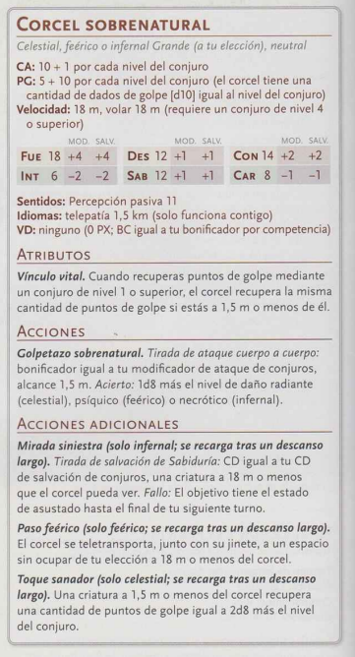
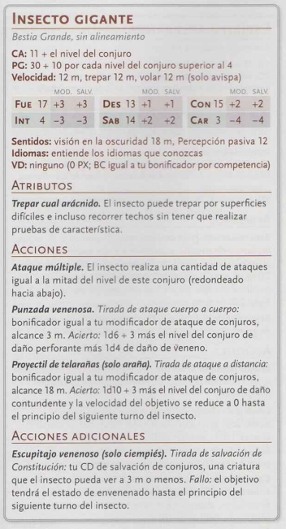
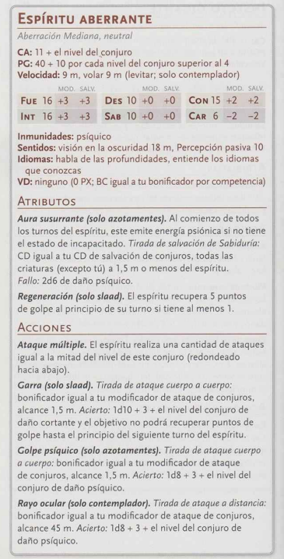
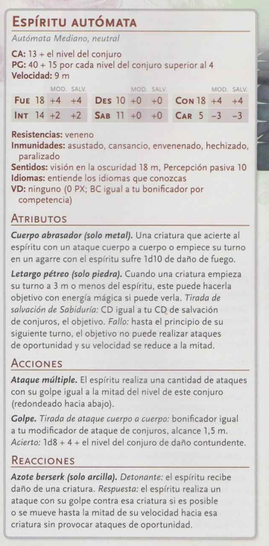
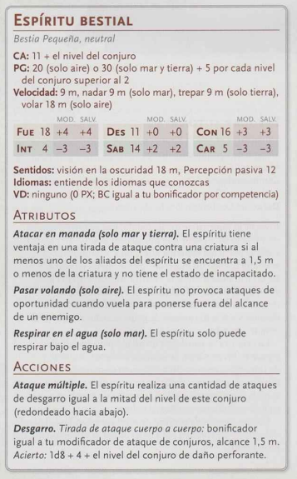
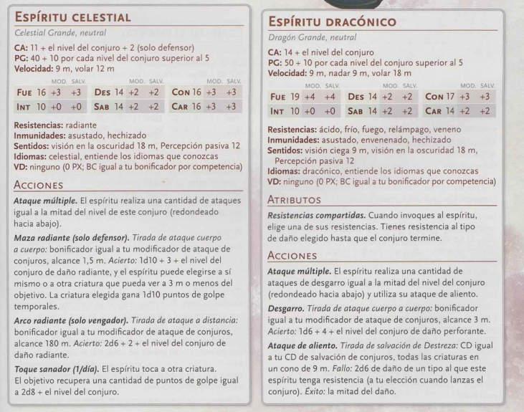
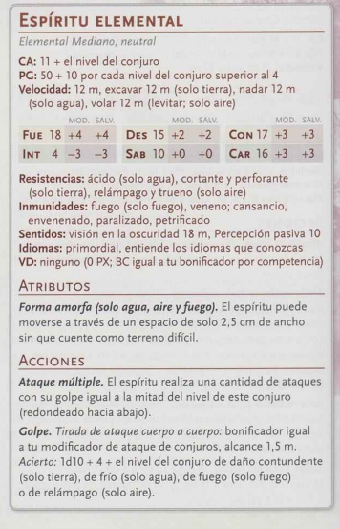
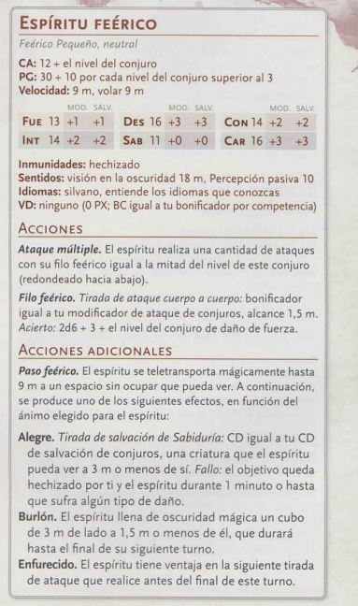
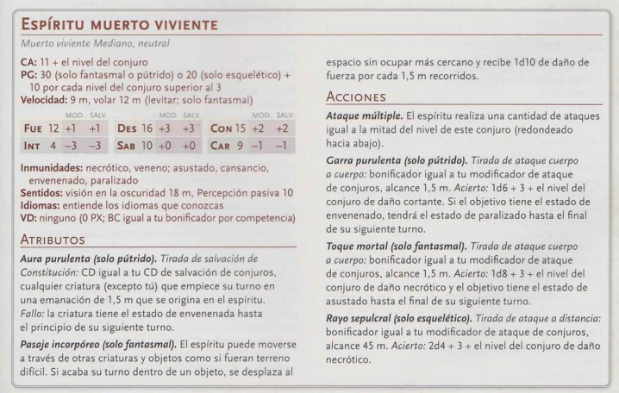
Objeto_Animado | Descripcion | CA | PG | Velocidad |  |  |  |  |  |  | Inmunidades | Sentidos | Idiomas | VD | Aciones
Objeto_Animado | Autómata Enorme o más pequeño, sin alineamiento | 15 | 10 (Mediano o más pequeño), 20 (Grande), 40 (Enorme) | {dist:9_M} | 14 (+2) | 10 (+0) | 10 (+0) | 3 (-4) | 3 (-4) | 1 (-5) | psíquico, veneno; asustado, cansancio, envenenado, hechizado, paralizado | visión ciega {dist:9_M}, Percepción pasiva 6 | entiende los idiomas que conozcas | ninguno (0 PX; BC igual a tu bonificador por competencia) | Golpe. Tirada de ataque cuerpo a cuerpo: bonificador igual a tu modificador de ataque de conjuros, alcance 1,5 m. Acierto: daño de fuerza igual a 1d4+3 (Mediano o más pequeño), 2d6+3+ tu modificador por aptitud mágica (Grande) o 2d12+3+tu modificador por aptitud mágica (Enorme).

